Apartado A
Función totalmente asociativa WAVE
 | Mem caché 32KB | Mem caché 128KB | Mem caché 8KB
Tasa Aciertos | 98.4 | 98.95 | 95.86
Tasa Fallos | 1.6 | 1.05 | 4.14

 | Mem caché 32KB | Mem caché 128KB | Mem caché 8KB
Tasa Aciertos | 87.54 | 98.95 | 81.53
Tasa Fallos | 12.46 | 1.05 | 18.47

 | Mem caché 32KB | Mem caché 128KB | Mem caché 8KB
Tasa Aciertos | 98.42 | 98.95 | 81.53
Tasa Fallos | 1.58 | 1.05 | 18.47
Función directa WAVE
Asociativa por conjuntos (4) WAVE
Asociativa por conjuntos (4) WAVE

Apartado B
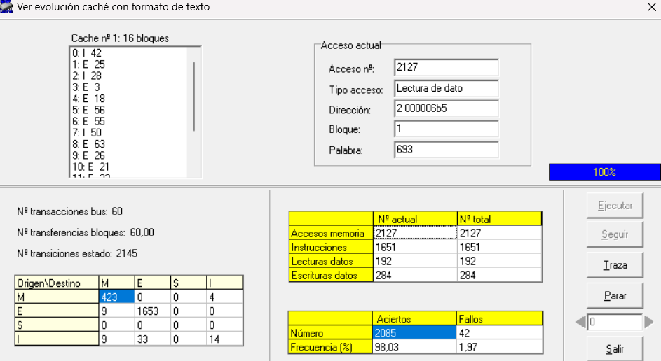
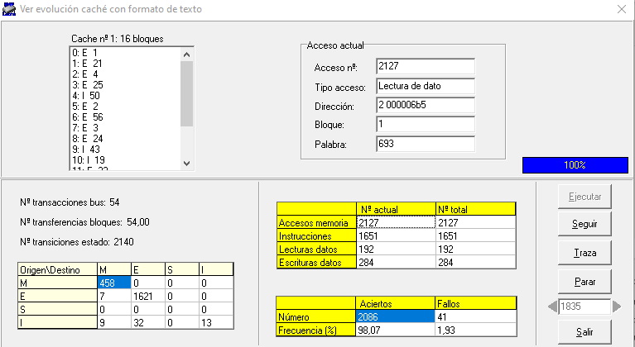
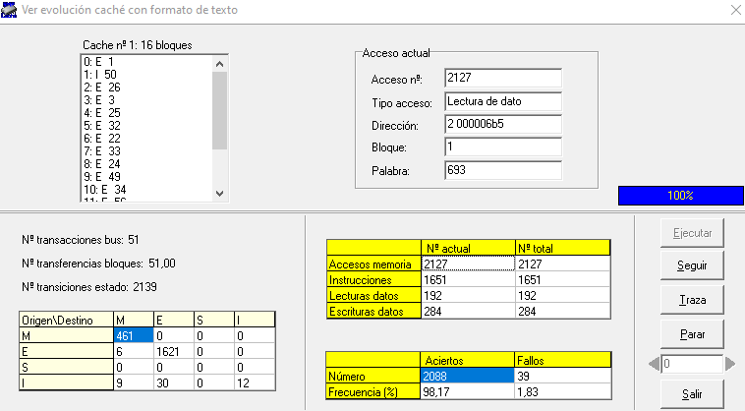
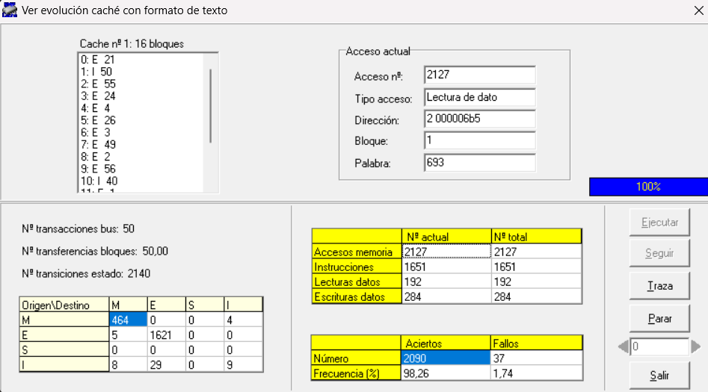
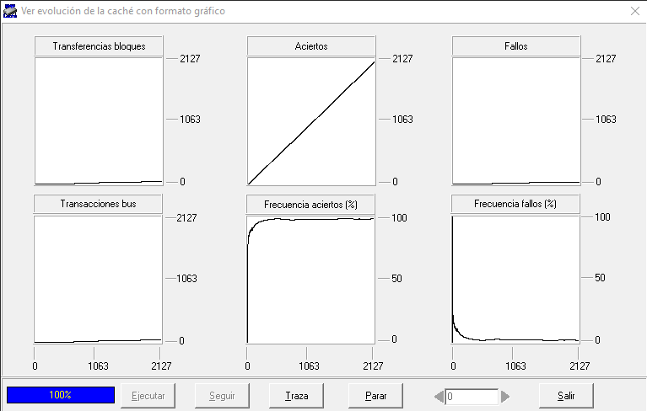
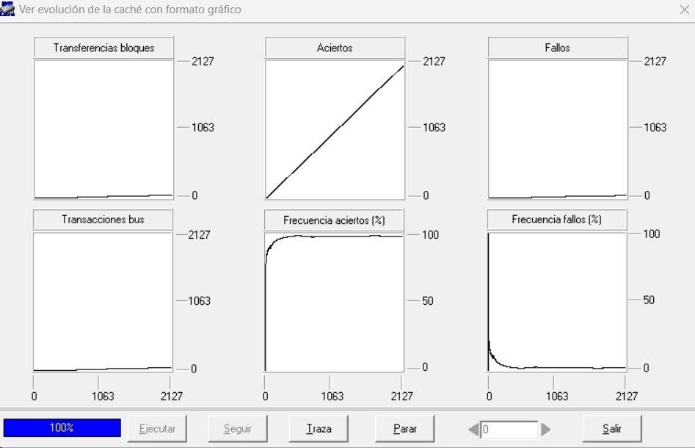
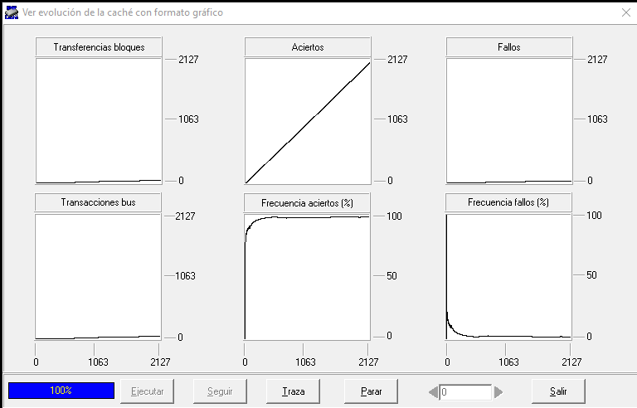

Mem Caché 32KB Función totalmente asociativa

 | Aleatorio | FIFO | LFU | LRU
Tasa Aciertos | 98.03 | 98.07 | 98.17 | 98.26
Tasa Fallos | 1.97 | 1.93 | 1.83 | 1.74

TRAZA HYDRO

Hoja1
Memoria 32 KB traza Fichero 1
 | Tasa aciertos | tasa fallos
Totalmente Asociativa | 24.9 | 74.1
Asociación directa | 88.34 | 11.66

